DATE
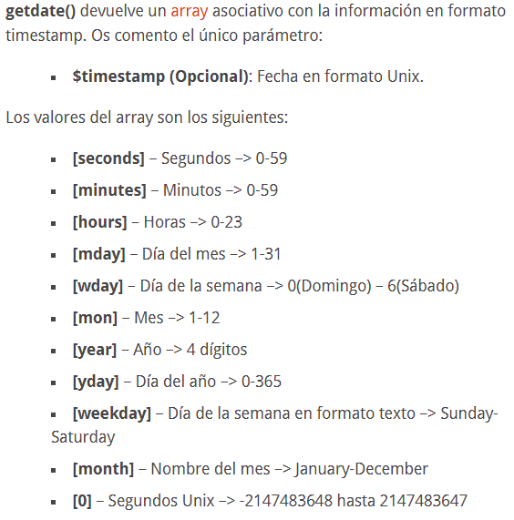
FUNCIONES |  | EJEMPLOS
getdate() | Te devuelve un array que contiene el mes, día, año, etc; (el actual si no pones nada). | $foo = 'hello world!'; $foo = ucwords($foo); -----> "Hello World!"
 | Para llamar a un elemento del array tendremos que poner el ($nombreArray)[$clave].

